Hoja1
Transacciones
N° | CANAL | TIPO | SERVICIOS | REFERENCIA | CUENTA | N°CUENTA | DEUDA A PAGAR | DEBITO | EFECTIVO | CHEQUE | COM.DEB | COM.EFEC | COM.CHQ | TOTAL PAGADO | T.COM | ESTADO
1 | 24ONLINE | TELEFONIA FIJA | CLARO SERVICIOS FIJOS | PAS/2400106019 | CORRIENTE | 000XXX799 | 21.00 | 15.60 |  |  | 0.30 |  |  | 15.60 | 0.30 | OK
2 | 24ONLINE | TELEFONIA FIJA | CLARO SERVICIOS FIJOS | CED/2091011005 | AHORRO | 000XXX717 | 21.00 | 14.50 |  |  | 0.30 |  |  | 14.50 | 0.30 | OK
3 | SAT | TELEFONIA FIJA | CLARO SERVICIOS FIJOS | RUC/2400256452121 | CORRIENTE | 000XXX323 | 21.00 | 21.00 |  |  | 0.30 |  |  | 21.00 | 0.30 | OK
4 | SAT | TELEFONIA FIJA | CLARO SERVICIOS FIJOS | CED/0921545512 | AHORRO | 000XXX068 | 21.00 | 25.00 |  |  | 0.30 |  |  | 25.00 | 0.30 | OK
5 | 24MOVIL | TELEFONIA FIJA | CLARO SERVICIOS FIJOS | CED/2400106018 | CORRIENTE | 000XXX799 | 21.00 | 21.00 |  |  | 0.30 |  |  | 21.00 | 0.30 | OK
6 | 24MOVIL | TELEFONIA FIJA | CLARO SERVICIOS FIJOS | CED/1091011605 | AHORRO | 000XXX717 | 21.00 | 21.00 |  |  | 0.30 |  |  | 21.00 | 0.30 | OK
7 | VENTANILLA | TELEFONIA FIJA | CLARO SERVICIOS FIJOS | CED/2400015604 | - |  | 21.00 |  | 10.00 |  |  | 0.57 |  | 10.00 | 0.57 | OK
8 | VENTANILLA | TELEFONIA FIJA | CLARO SERVICIOS FIJOS | RUC/0991788323001 | - |  | 21.00 |  |  | 15.00 |  |  | 0.57 | 15.00 | 0.57 | OK
9 | VENTANILLA | TELEFONIA FIJA | CLARO SERVICIOS FIJOS | PAS/GHF123 | CORRIENTE | 000XXX437 | 21.00 | 18.00 |  |  | 0.57 |  |  | 18.00 | 0.57 | OK
10 | VENTANILLA | TELEFONIA FIJA | CLARO SERVICIOS FIJOS | CED/0917923411 | CORRIENTE | 000XXX437 | 21.00 | 5.00 | 11.00 | 5.00 | 0.57 |  |  | 21.00 | 0.57 | OK
11 | VENTANILLA | TELEFONIA FIJA | CLARO SERVICIOS FIJOS | CED/0917832121 | AHORRO | 000XXX068 | 21.00 | 8.00 |  |  | 0.57 |  |  | 8.00 | 0.57 | OK
12 | VENTANILLA | TELEFONIA FIJA | CLARO SERVICIOS FIJOS | RUC/109321210001 | CORRIENTE | 000XXX437 | 21.00 | 21.00 |  |  | 0.57 |  |  |  |  | reversado
13 | VENTANILLA | TELEFONIA FIJA | CLARO SERVICIOS FIJOS | CED/0921247122 | - |  | 21.00 |  | 12.00 |  |  | 0.57 |  |  |  | reversado
 |  |  |  |  |  |  |  |  |  |  |  |  |  | 190.1 | 4.65

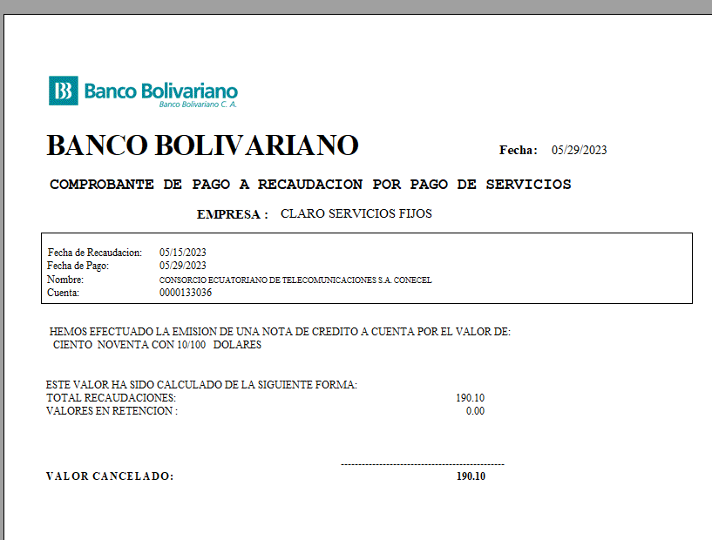

 |  |  |  |  |  |  | 133036

